bdc MOTOR OIL
 |  |  |  |  | BON DE COMMANDE BESTELBON
HUILES / OLIËN |  |  |  | Vos coordonnées

 |  |  |  | Uw gegevens

2026-04-23 |  |  |  | Date

Product | Grade | Volume in liter | Références Referenties | PVP HTVA VP Excl. BTW | REMISE KORTING | Quantité Aantal
EUROREPAR EXPERT | 10W40 | 208 | 6503203280 | 2,423.85 € | 6K
EUROREPAR BEST | 5W40 | 208 | 6503203680 | 2,730.94 € | 6K
EUROREPAR PREMIUM C2 | 5W30 | 208 | 6503204180 | 2,790.27 € | 6K
EUROREPAR PREMIUM C4 | 5W30 | 208 | 6503204980 | 3,187.13 € | 6K
EUROREPAR PREMIUM A5/B5 | 5W30 | 208 | 6503205780 | 2,695.79 € | 6K
EUROREPAR PREMIUM SUN | 5W30 | 208 | 6503206280 | 4,801.14 € | 6K
EUROREPAR PREMIUM C3 | 5W30 | 208 | 6503204580 | 2,839.89 € | 6K
EUROREPAR PREMIUM 504/507 | 5W30 | 208 | 6503205380 | 3,346.49 € | 6K
EUROREPAR PROTECT C2 | 0W30 | 208 | 6503206780 | 3,890.96 € | 6K
EUROREPAR PROTECT C6 | 0W20 | 208 | 6503207280 | 3,856.67 € | 6K
EUROREPAR PROTECT OV | 0W20 | 208 | 6503207580 | 3,856.67 € | 6K

 | TOTAL BIDON(S) = TOTAL CHEQUE (s) ou points IZZY : TOTALE BIDON(S) = TOTALE CHEQUE(S) of IZZY punten : |  |  |  |  | 0
 | VOTRE CHOIX UW KEUZE |  | TOTA(A)L CHEQUE(S) € : |  |  | 0 €
 |  |  | TOTA(A)L Points IZZY Punten |  |  | 0
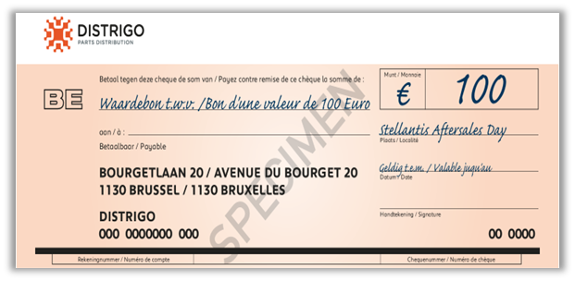
=
OU
OF
10.000 POINTS
IZZY
10.000 PUNTEN
1 BIDON
208 L

MOTOR OIL DESCRIPTION
Lubricants: Motor Oil

Product | Grade | Volume in liter | Références Referenties | Status | Référence à commander Referentie te bestellen | ACEA | API | Stellantis Approval | Opel Approval | Ms* VW | Ms* Renault | Ms* MB | Ms* BMW | Ms* Volvo | Ms* Ford Jaguar Land Rover | Ms* Porsche | Ms* Asian brands | Fully retro compatible
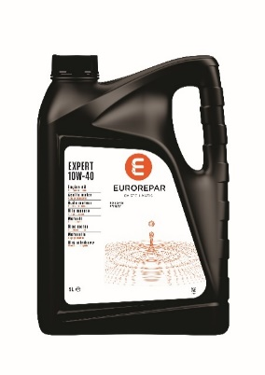 EUROREPAR EXPERT | 10W40 | 1 | 6503202980 |  |  | A3 B4 | SL CF | - | - | - | RN 0700 | 229.1 | - | - | - | - | - | PSA B71 2310
 |  | 5 | 6503203080 |  |  | A3 B4 | SL CF | - | - | - | RN 0700 | 229.1 | - | - | - | - | - | PSA B71 2310
 |  | 60 | 6503203180 |  |  | A3 B4 | SL CF | - | - | - | RN 0700 | 229.1 | - | - | - | - | - | PSA B71 2310
 |  | 208 | 6503203280 |  |  | A3 B4 | SL CF | - | - | - | RN 0700 | 229.1 | - | - | - | - | - | PSA B71 2310
EUROREPAR BEST | 5W40 | 1 | 6503203380 |  |  | A3 B4 | SP | FPW9.55535/10 | - | 502.00 505.00 | RN 0710 | 229.5 | - | - | - | A40 | - | FIAT 9.55535-M2/N2/Z2 PSA B71 2296
 |  | 5 | 6503203480 |  |  | A3 B4 | SP | FPW9.55535/10 | - | 502.00 505.00 | RN 0710 | 229.5 | - | - | - | A40 | - | FIAT 9.55535-M2/N2/Z2 PSA B71 2296
 |  | 60 | 6503203580 | pas disponible niet beschikbaar | 1635764280 | A3 B4 | SP | FPW9.55535/10 | - | 502.00 505.00 | RN 0710 | 229.5 | - | - | - | A40 | - | FIAT 9.55535-M2/N2/Z2 PSA B71 2296
 |  | 208 | 6503203680 |  |  | A3 B4 | SP | FPW9.55535/10 | - | 502.00 505.00 | RN 0710 | 229.5 | - | - | - | A40 | - | FIAT 9.55535-M2/N2/Z2 PSA B71 2296
EUROREPAR C3 | 5W40 | 5 | 6503203780 |  |  | C3 | SN | FPW9.55535/09 | - | 505.00 505.01 | - | - | - | - | - | - | - | FIAT 9.55535-GH2/S2/T2
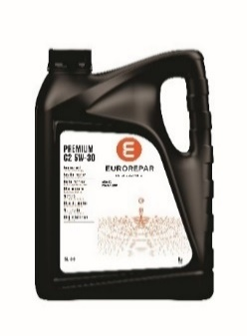 EUROREPAR PREMIUM C2 | 5W30 | 1 | 6503203880 |  |  | C2 | - | B71 2290 | - | - | - | - | - | - | - | - | - | PSA B71 2290
 |  | 5 | 6503203980 |  |  | C2 | - | B71 2290 | - | - | - | - | - | - | - | - | - | PSA B71 2290
 |  | 60 | 6503204080 |  |  | C2 | - | B71 2290 | - | - | - | - | - | - | - | - | - | PSA B71 2290
 |  | 208 | 6503204180 |  |  | C2 | - | B71 2290 | - | - | - | - | - | - | - | - | - | PSA B71 2290
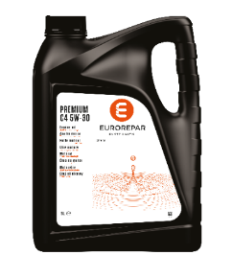 EUROREPAR PREMIUM C4 | 5W30 | 1 | 6503204680 | pas disponible niet beschikbaar | 1635765680 | C4 | - | - |  | - | RN 0720 | 226.51 | - | - | - | - | - | FIAT 9.55535-S4
 |  | 5 | 6503204780 |  |  | C4 | - | - |  | - | RN 0720 | 226.51 | - | - | - | - | - | FIAT 9.55535-S4
 |  | 60 | 6503204880 |  |  | C4 | - | - |  | - | RN 0720 | 226.51 | - | - | - | - | - | FIAT 9.55535-S4
 |  | 208 | 6503204980 |  |  | C4 | - | - |  | - | RN 0720 | 226.51 | - | - | - | - | - | FIAT 9.55535-S4
EUROREPAR PREMIUM RN17 | 5W30 | 5 | 6503205880 |  |  | C3 | - | - | - | - | RN 17 | - | - | - | - | - | - | -
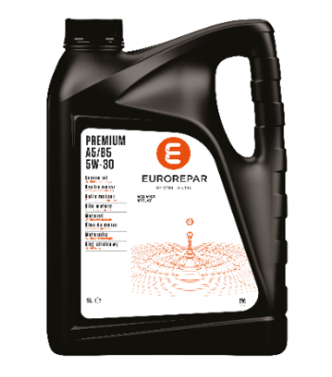 EUROREPAR PREMIUM A5/B5 | 5W30 | 1 | 6503205480 | pas disponible niet beschikbaar | 1635766080 | A5 B5 | SL CF | - | - | - | - | - | - | - | WSS-M2C913-D | - | - | -
 |  | 5 | 6503205580 |  |  | A5 B5 | SL CF | - | - | - | - | - | - | - | WSS-M2C913-D | - | - | -
 |  | 60 | 6503205680 | pas disponible niet beschikbaar | 1635766280 | A5 B5 | SL CF | - | - | - | - | - | - | - | WSS-M2C913-D | - | - | -
 |  | 208 | 6503205780 |  |  | A5 B5 | SL CF | - | - | - | - | - | - | - | WSS-M2C913-D | - | - | -
EUROREPAR PREMIUM SUN | 5W30 | 1 | 6503205980 |  |  | C3 | SP | FPW9.55535/03 | - | - | - | - | - | - | - | - | - | PSA B71 2290 OV 040 1547 - G30/D30
 |  | 5 | 6503206080 |  |  | C3 | SP | FPW9.55535/03 | - | - | - | - | - | - | - | - | - | PSA B71 2290 OV 040 1547 - G30/D30
 |  | 60 | 6503206180 |  |  | C3 | SP | FPW9.55535/03 | - | - | - | - | - | - | - | - | - | PSA B71 2290 OV 040 1547 - G30/D30
 |  | 208 | 6503206280 |  |  | C3 | SP | FPW9.55535/03 | - | - | - | - | - | - | - | - | - | PSA B71 2290 OV 040 1547 - G30/D30
EUROREPAR PREMIUM C3 | 5W30 | 1 | 6503204280 | pas disponible niet beschikbaar | 1635764880 | C3 | SN | - |  | 505.00 505.01 | - | 229.52 229.51 / .31 | - | - | - | - | - | -
 |  | 5 | 6503204380 |  |  | C3 | SN | - |  | 505.00 505.01 | - | 229.52 229.51 / .31 | - | - | - | - | - | -
 |  | 60 | 6503204480 |  |  | C3 | SN | - |  | 505.00 505.01 | - | 229.52 229.51 / .31 | - | - | - | - | - | -
 |  | 208 | 6503204580 |  |  | C3 | SN | - |  | 505.00 505.01 | - | 229.52 229.51 / .31 | - | - | - | - | - | -
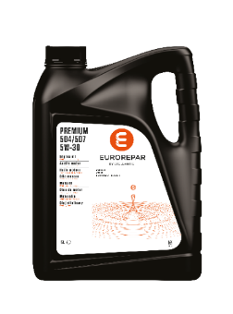 EUROREPAR PREMIUM 504/507 | 5W30 | 1 | 6503205080 |  |  | C3 | - | - | OV 040 1547 G30/D30 | 504.00 507.00 | - | 229.52 229.51 / .31 | LL-04 | - | - | C30 | - | -
 |  | 5 | 6503205180 |  |  | C3 | - | - | OV 040 1547 G30/D30 | 504.00 507.00 | - | 229.52 229.51 / .31 | LL-04 | - | - | C30 | - | -
 |  | 60 | 6503205280 |  |  | C3 | - | - | OV 040 1547 G30/D30 | 504.00 507.00 | - | 229.52 229.51 / .31 | LL-04 | - | - | C30 | - | -
 |  | 208 | 6503205380 |  |  | C3 | - | - | OV 040 1547 G30/D30 | 504.00 507.00 | - | 229.52 229.51 / .31 | LL-04 | - | - | C30 | - | -
EUROREPAR PROTECT C2 | 0W30 | 1 | 6503206480 |  |  | C2 | - | FPW9.55535/02 |  | - | - | - | - | - | - | - | - | PSA B71 2312 FIAT 9.55535-DS1/GS1/DH1
 |  | 5 | 6503206580 |  |  | C2 | - | FPW9.55535/02 |  | - | - | - | - | - | - | - | - | PSA B71 2312 FIAT 9.55535-DS1/GS1/DH1
 |  | 60 | 6503206680 |  |  | C2 | - | FPW9.55535/02 |  | - | - | - | - | - | - | - | - | PSA B71 2312 FIAT 9.55535-DS1/GS1/DH1
 |  | 208 | 6503206780 |  |  | C2 | - | FPW9.55535/02 |  | - | - | - | - | - | - | - | - | PSA B71 2312 FIAT 9.55535-DS1/GS1/DH1
EUROREPAR PREMIUM C5 | 5W20 | 5 | 6503206380 |  |  | C5 | SN | - |  | - | - | - | - | - | WSS-M2C948-B | - | - | -
EUROREPAR PROTECT F950 | 0W30 | 5 | 6503206880 |  |  | C2 | SN | - |  | - | - | - | - | - | WSS-M2C950-A STJLR.03.5007 | - | - | -
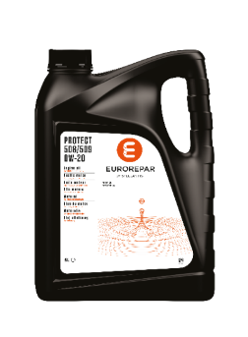 EUROREPAR PROTECT 508/509 | 0W20 | 5 | 6503207680 |  |  | C5 | SN Plus | - |  | 508.00 509.00 | - | - | - | - | - | C20 | - | -
EUROREPAR PROTECT RN17FE | 0W20 | 5 | 6503207780 |  |  | C5 | - | - |  | - | RN 17FE | - | - | - | - | - | - | -
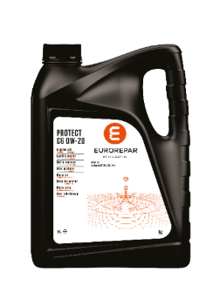 EUROREPAR PROTECT C6 | 0W20 | 1 | 6503206980 |  |  | C6 | - | FPW9.55535/01 | - | - | - | - | - | - | - | - | - | PSA B71 2010 FIAT 9.55535-DM1/DSX/GSX
 |  | 5 | 6503207080 |  |  | C6 | - | FPW9.55535/01 | - | - | - | - | - | - | - | - | - | PSA B71 2010 FIAT 9.55535-DM1/DSX/GSX
 |  | 60 | 6503207180 |  |  | C6 | - | FPW9.55535/01 | - | - | - | - | - | - | - | - | - | PSA B71 2010 FIAT 9.55535-DM1/DSX/GSX
 |  | 208 | 6503207280 |  |  | C6 | - | FPW9.55535/01 | - | - | - | - | - | - | - | - | - | PSA B71 2010 FIAT 9.55535-DM1/DSX/GSX
EUROREPAR PROTECT OV | 0W20 | 5 | 6503207380 |  |  | C5 | SP | - | OV 040 1547 A20 | - | - | 229.71 | - | RBS0-2AE | WSS-M2C954-A1 | - | TOYOTA | -
 |  | 60 | 6503207480 |  |  | C5 | SP | - | OV 040 1547 A20 | - | - | 229.71 | - | RBS0-2AE | WSS-M2C954-A1 |  | TOYOTA | -
 |  | 208 | 6503207580 |  |  | C5 | SP | - | OV 040 1547 A20 | - | - | 229.71 | - | RBS0-2AE | WSS-M2C954-A1 |  | TOYOTA | -

